关系图
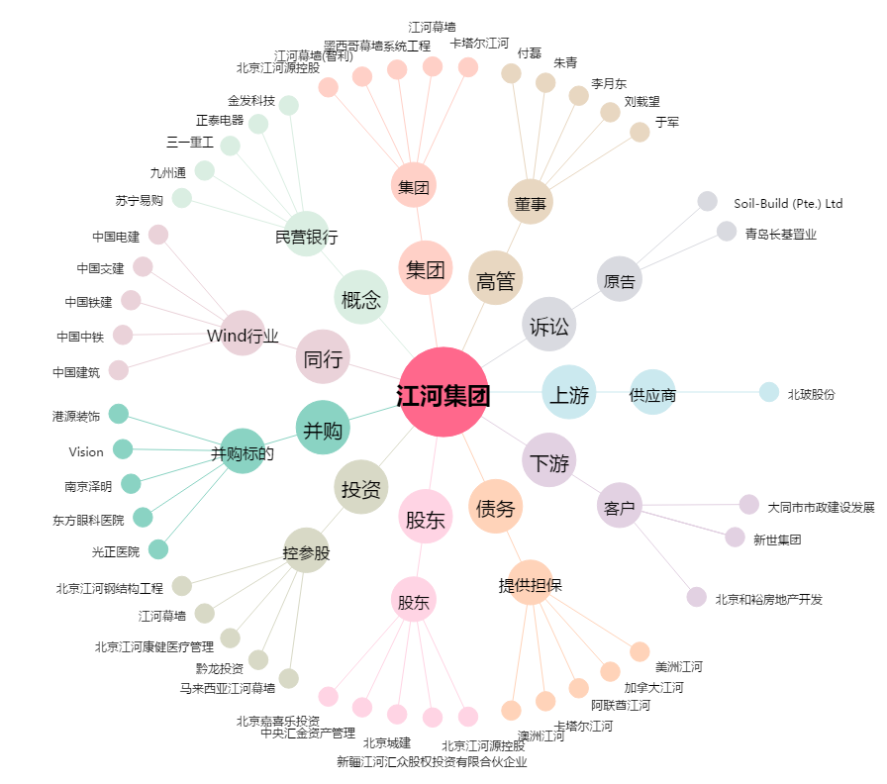
江河集团[601886.SH] - 关系概览图

